Hoja1
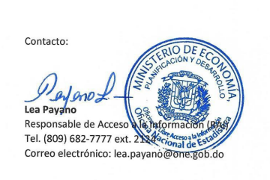
Oficina Nacional de Estadística
Estadísticas y Balances de Gestion de OAI compilado 2022

 | Solicitudes | Usuario | Usuario | Solicitudes entregadas con carta | Solicitudes entregadas sin carta | Prorrogadas | Transferidas | Medio de Solicitud
Mes | Recibidas | Masculino | Femenino |  |  |  |  | Via Física | Via SAIP | Via correo
ENERO | 15 | 8 | 7 | 1 | 14 | 0 | 0 | 0 | 15 | 0
FEBRERO | 25 | 9 | 16 | 9 | 16 | 0 | 1 | 0 | 22 | 3
MARZO | 37 | 17 | 20 | 11 | 26 | 0 | 0 | 0 | 36 | 1
ABRIL | 41 | 20 | 21 | 13 | 28 | 0 | 2 | 0 | 39 | 4
MAYO | 27 | 15 | 12 | 4 | 23 | 0 | 2 | 0 | 27 | 0
JUNIO | 23 | 12 | 11 | 2 | 21 | 1 | 1 | 0 | 23 | 0
JULIO | 31 | 19 | 12 | 4 | 27 | 0 | 1 | 2 | 29 | 0
AGOSTO | 35 | 13 | 22 | 16 | 19 | 1 | 5 | 3 | 31 | 1
SEPTIEMBRE | 28 | 13 | 15 | 20 | 7 | 1 | 2 | 0 | 28 | 0
OCTUBRE | 27 | 9 | 18 | 7 | 20 | 1 | 0 | 1 | 26 | 0
NOVIEMBRE | 17 | 8 | 9 | 10 | 7 | 1 | 4 | 0 | 17 | 0
DICIEMBRE | 7 | 4 | 3 | 4 | 3 | 1 | 2 | 0 | 7 | 0
Total Recibidas y Contestadas | 313 | 147 | 166 | 101 | 211 | 6 | 20 | 6 | 277 | 9

